Evidencias
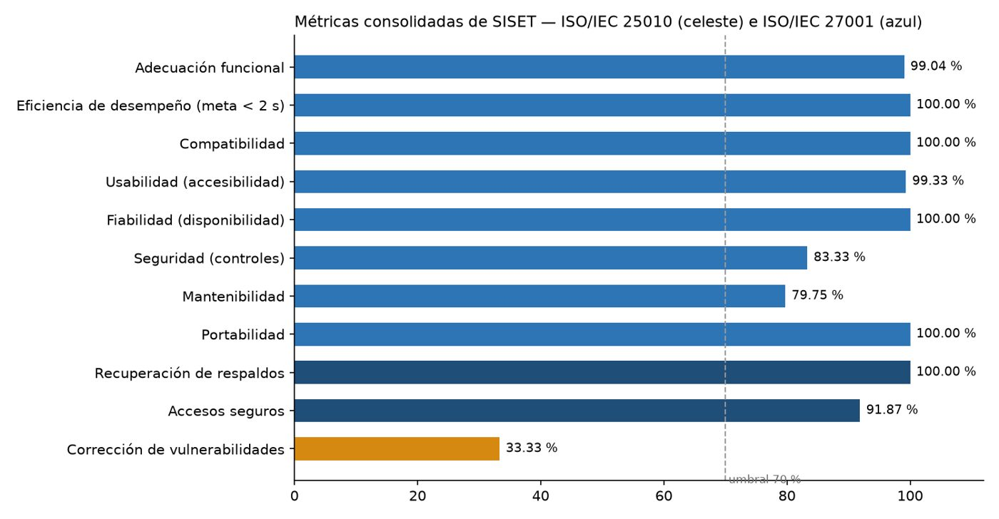
Evidencias de las pruebas del 22-oct-2026 (cada respuesta indica el número de imagen)

1 | Imagen 1. Grafana — prueba de carga (0 a 50 usuarios): usuarios, peticiones por segundo, tiempos y errores (0).
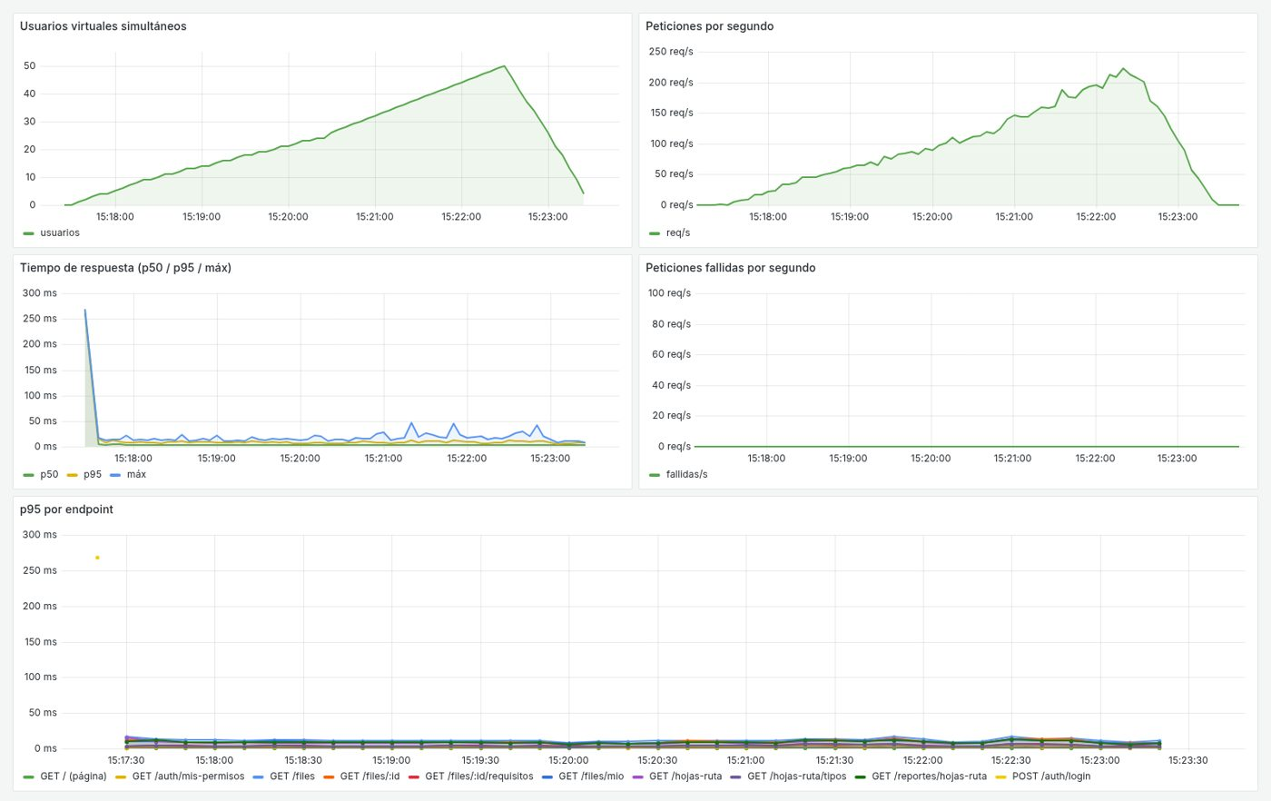

2 | Imagen 2. Grafana — CPU y RAM del equipo y de cada contenedor durante la carga.
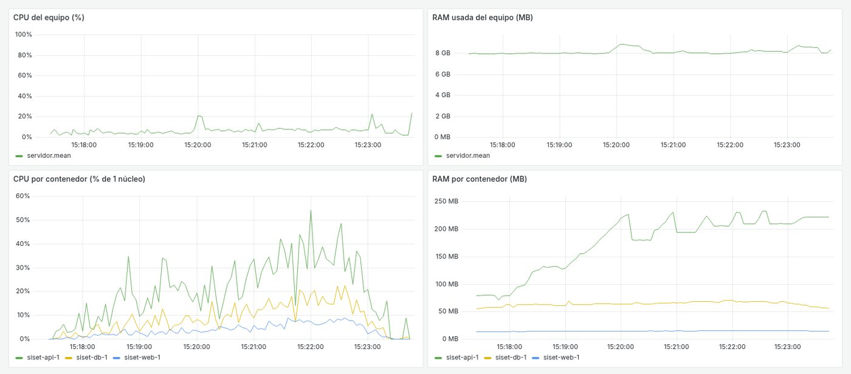

3 | Imagen 3. Tiempo promedio y p95 por operación con 50 usuarios.
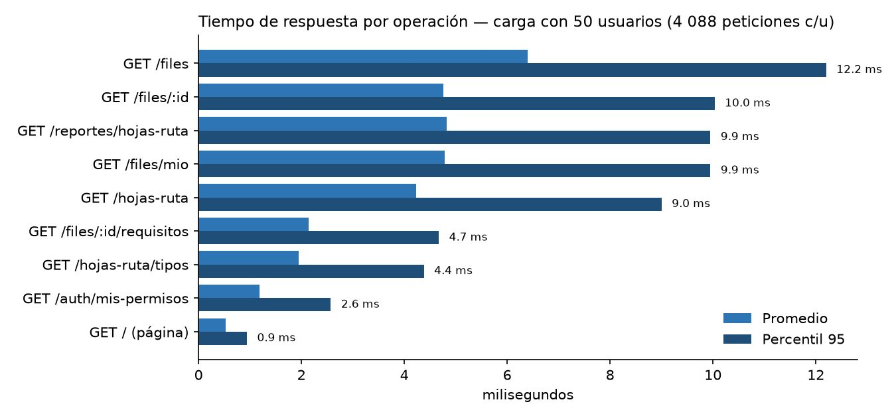

4 | Imagen 4. Resumen de k6 de la prueba de carga: 36.796 peticiones, 0 % de error, p95 = 9,35 ms.
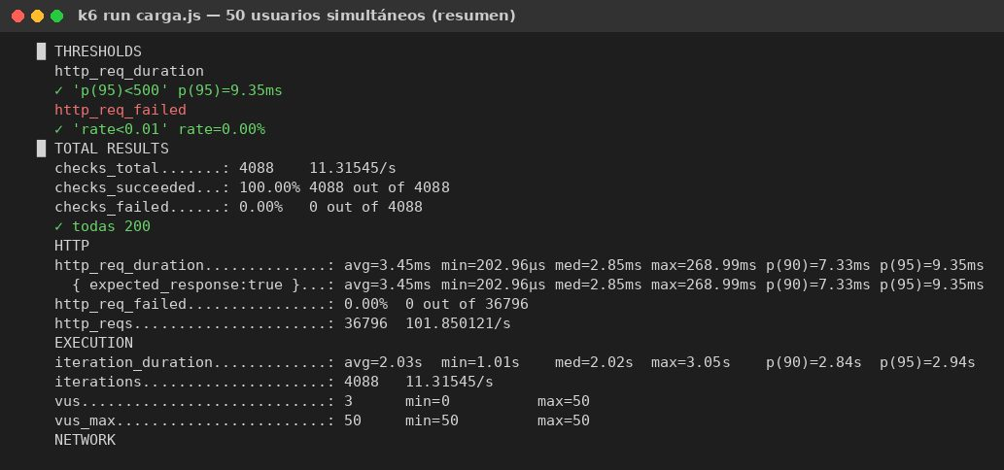

5 | Imagen 5. Grafana — estrés ANTES de la corrección: aparecen errores desde ~60 usuarios.
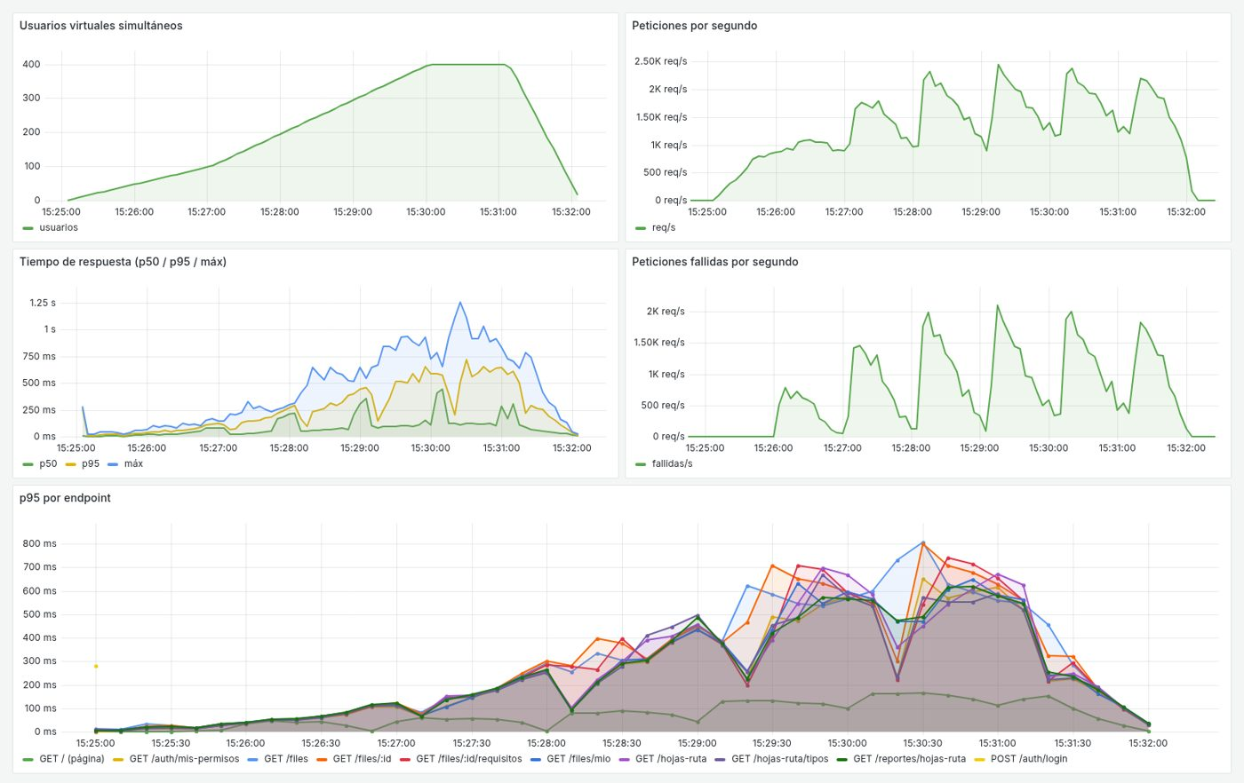

6 | Imagen 6. Resumen de k6 del estrés antes de la corrección: 57 % de peticiones fallidas.
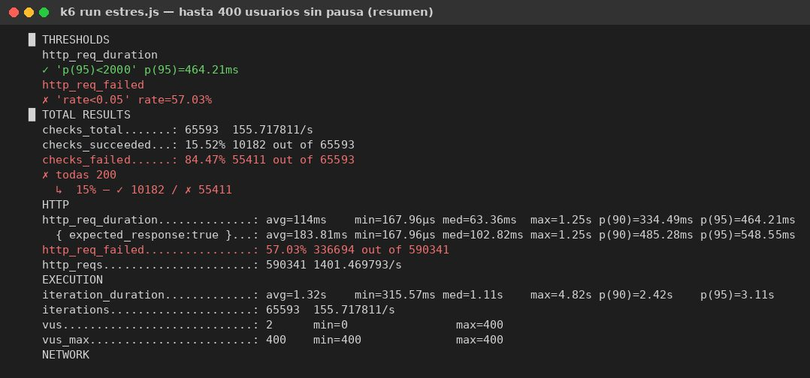

7 | Imagen 7. Grafana — estrés DESPUÉS de activar keepalive en Nginx: 0 errores hasta 400 usuarios.
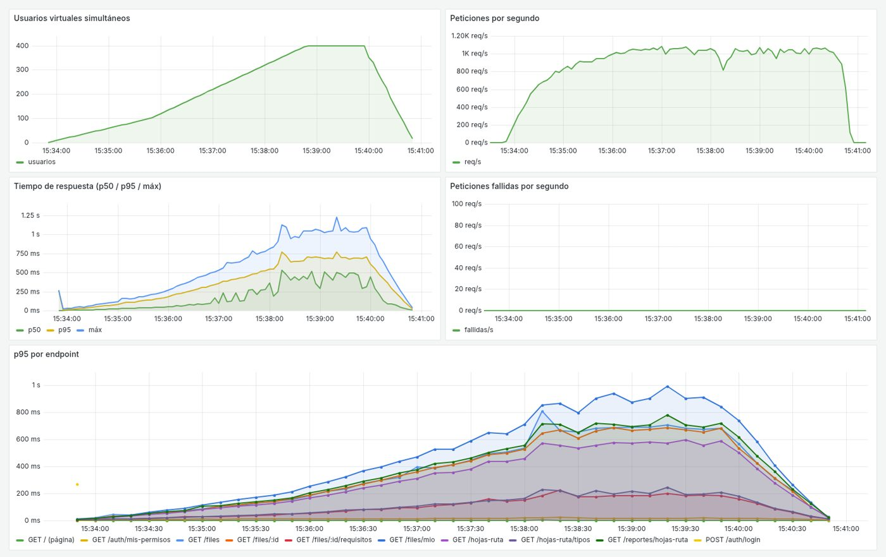

8 | Imagen 8. Grafana — CPU y RAM durante el estrés corregido.
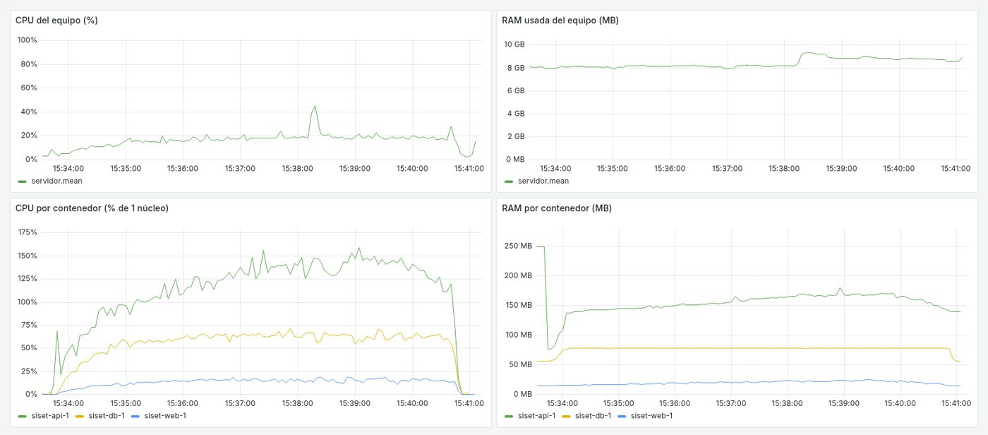

9 | Imagen 9. Comparación del estrés antes y después de la corrección.

10 | Imagen 10. Compatibilidad: lista de files en Chromium, Google Chrome y Firefox, en escritorio, tablet y celular.
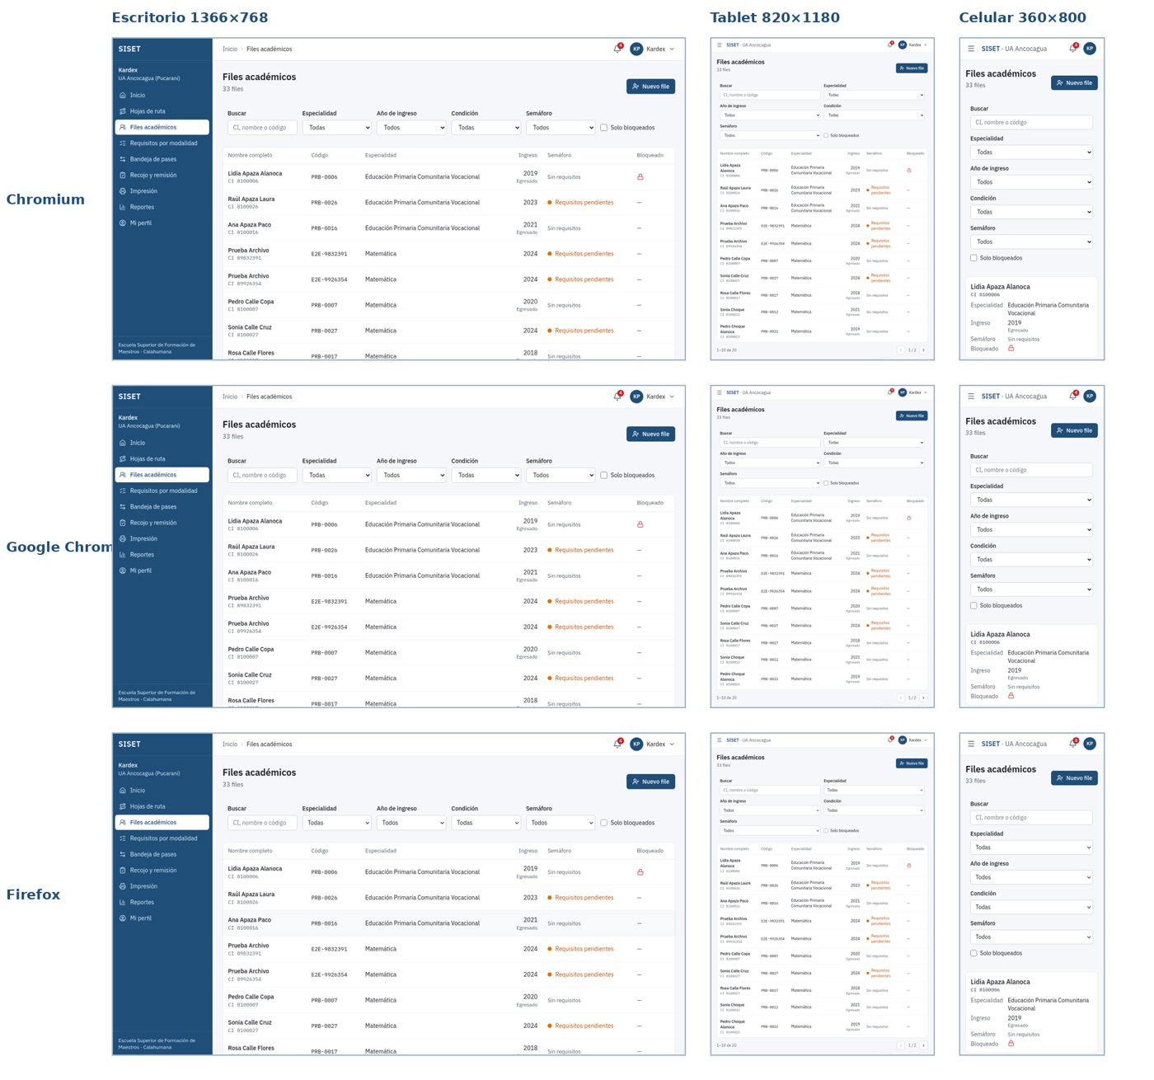

11 | Imagen 11. Compatibilidad: detalle del file y seguimiento público en celular (360 px).
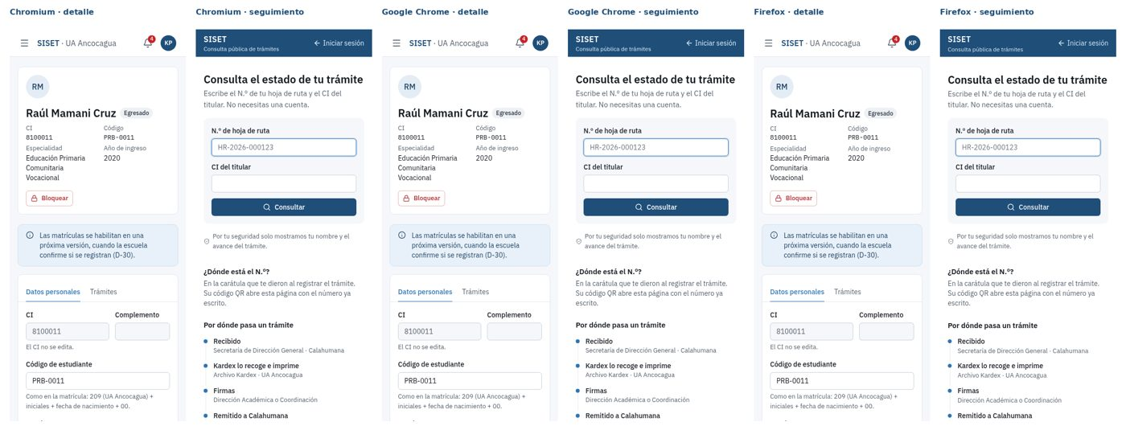

12 | Imagen 12. Lighthouse en la pantalla de inicio de sesión: accesibilidad 98.
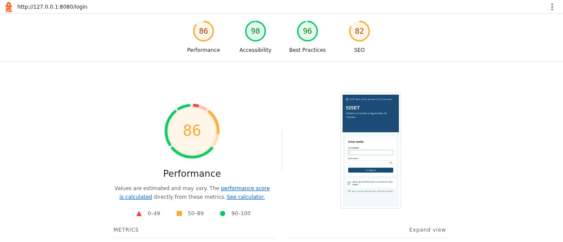

13 | Imagen 13. Lighthouse en el seguimiento público: accesibilidad 100.
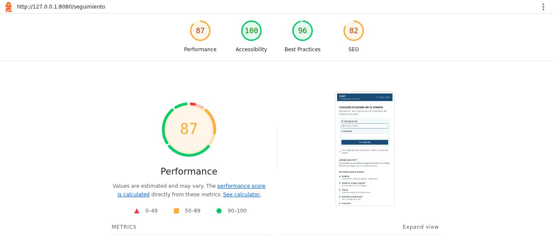

14 | Imagen 14. Disponibilidad de siset.vertexall.com: 80 de 80 respuestas correctas.
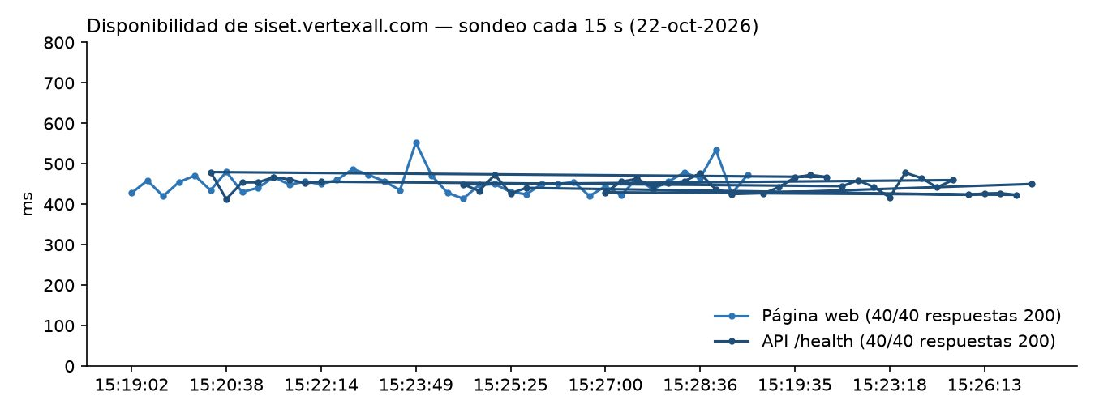

15 | Imagen 15. Servidor de prueba: 44 h en línea, 0 reinicios, 0 errores 5xx, cabeceras de seguridad.
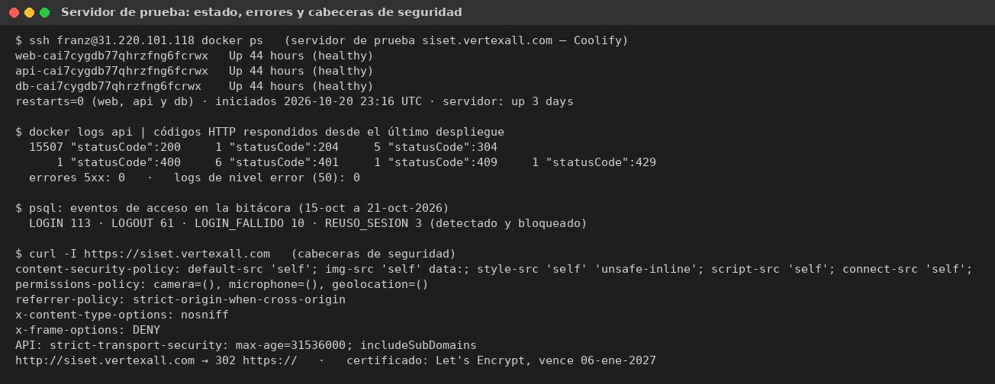

16 | Imagen 16. Integridad: 300 hojas de ruta creadas a la vez, sin números repetidos ni saltos.
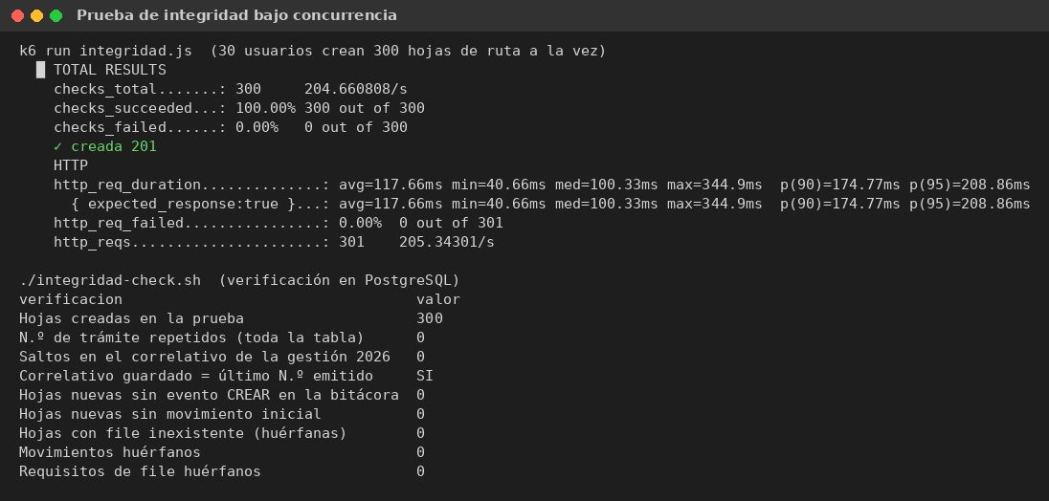

17 | Imagen 17. Pruebas de seguridad: 17 de 17 controles OK.
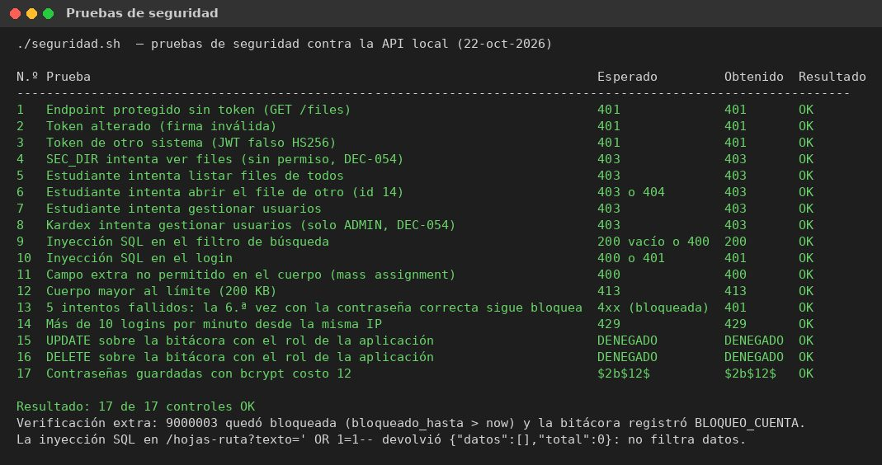

18 | Imagen 18. Matriz de riesgos (probabilidad × impacto).
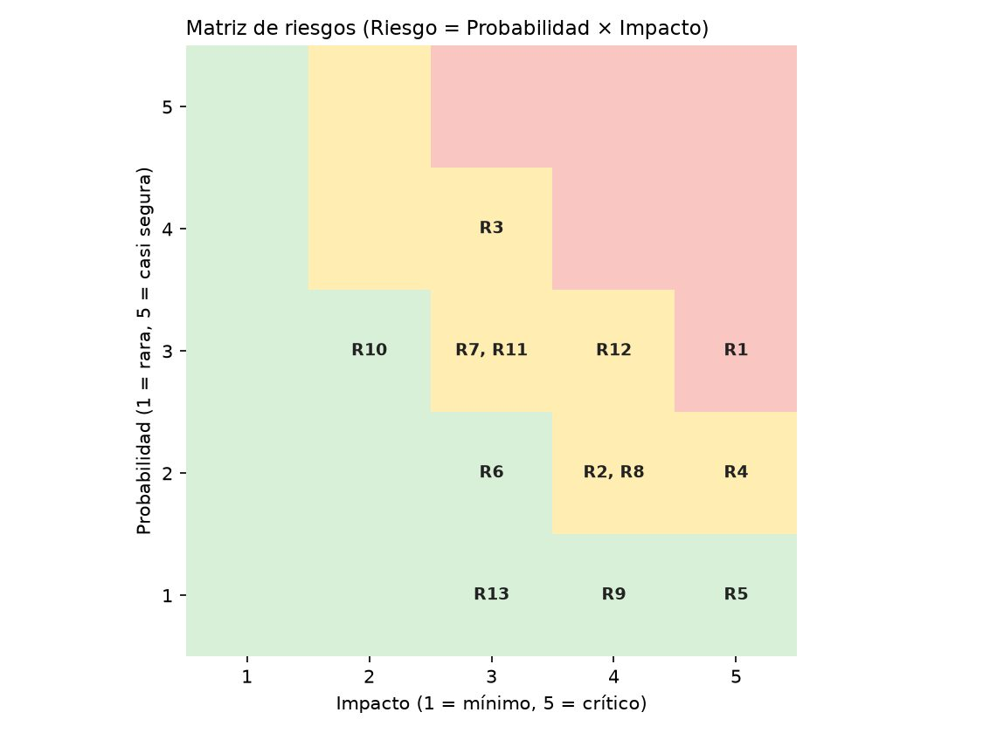

19 | Imagen 19. Respaldo y restauración: 18 de 18 tablas idénticas.
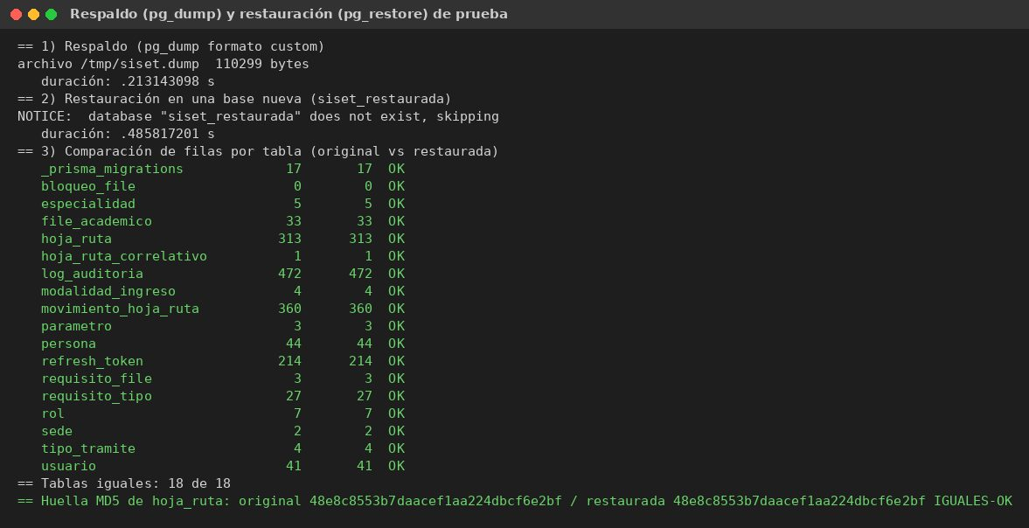

20 | Imagen 20. Pruebas unitarias y de integración: 1.121/1.121 (API) y 265/265 (web); 0 vulnerabilidades.
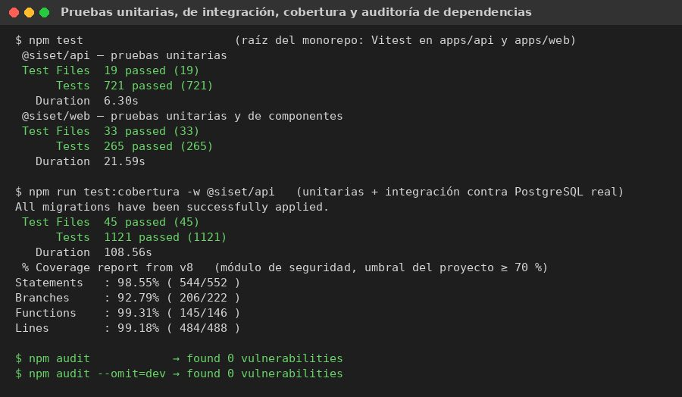

21 | Imagen 21. Pruebas de punta a punta (Playwright): 103 de 104.
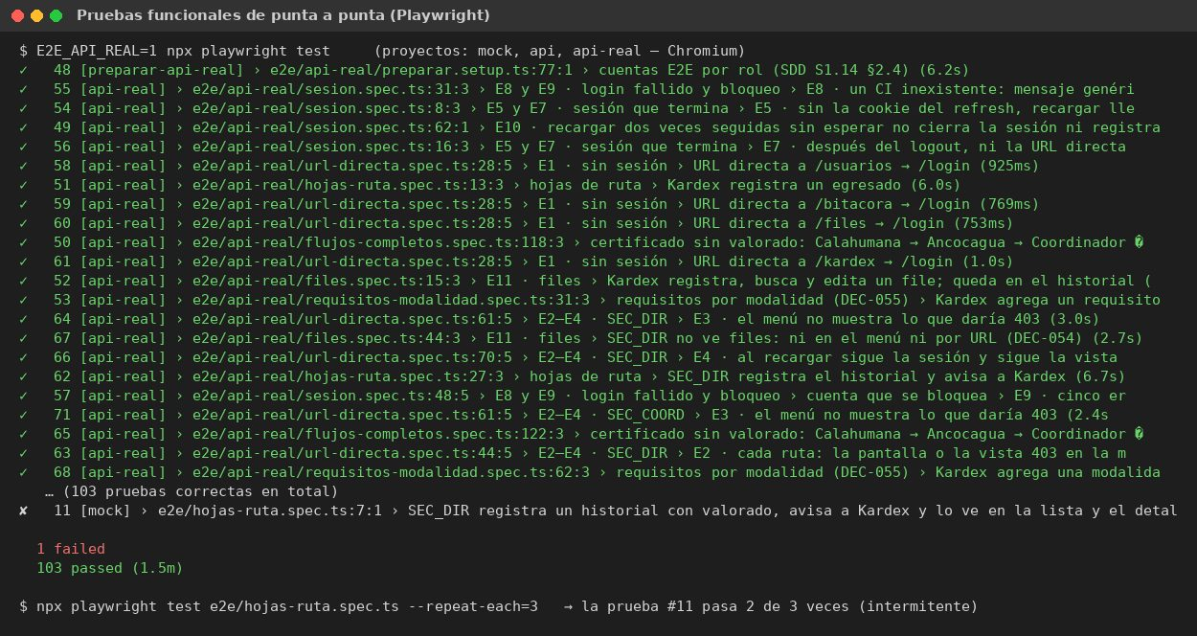

22 | Imagen 22. Métricas consolidadas ISO/IEC 25010 e ISO/IEC 27001.

